変状面積算出方法
変状面積算出方法

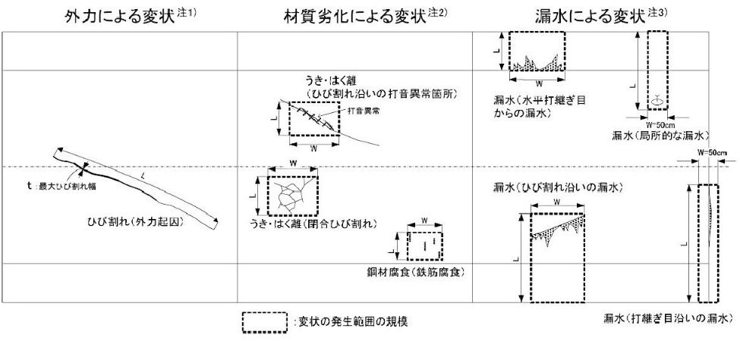

注1）外力による変状：ひび割れや圧ざの場合は変状の寸法を記録する。
例）ひび割れ：長さ（L）×最大ひび割れ幅（t）を記録する。 変形，移動，沈下：数値的な記載が可能な場合のみ記載する。
注2）材料劣化による：打音異常
例）うき，はく離（閉合ひび割れ）：変状範囲を包括する寸法（L×W） うき，はく離（ひび割れ沿い）：打音異常箇所を包括する寸法（L×W） 鋼材腐食（鉄筋腐食）：一括した対策が適当と考えられる範囲を包括する寸法（L×W）
注3）漏水による変状：漏水発生範囲を包括し，垂れ下がりの可能性がある側壁下端まで含めた寸法を，L×Wで記録する。打継ぎ目地沿いの 漏水については目地を跨いだ50cm幅を横幅とする。

様式B
■定期点検記録様式 トンネル変状・異常箇所写真位置図 【様式B】 |  |  |  |  |  |  |  |  |  |  | トンネルID
フリガナ |  |  |  | 路線名 |  |  | 管理者名 |  |  |  | 緊急輸送道路
名 称 |  |  |  |  |  |  |  |  |  |  | 代替路の有無
所在地 |  | 自 |  | 定期点検業者 |  |  |  | 定期点検年月日 |  |  | トンネル延長 | L= |  | ｍ
 |  | 至 |  | 定期点検者名 |  |  |  |  |  |  | ﾄﾝﾈﾙの分類
起点 | 緯度 | 0.00″ | 変状・異常 箇所数合計 | トンネル 本体工 | 材質劣化 | Ⅱ | Ⅲ |  | Ⅳ | トンネル毎 の健全性 | Ⅱ | 附属物の 取付状態 | ◯ （応急措置後）

 | 経度 | 0.00″
 |  |  |  |  | 漏水 | Ⅱ | Ⅲ |  | Ⅳ

終点 | 緯度 | 0.00″ |  |  |  |  |  |  |  |  |  |  | ✕

 |  |  |  |  | 外力 | Ⅱ | Ⅲ |  | Ⅳ |  |  |  |  |  | 0
 | 経度 | 0.00″

トンネル変状・異常箇所写真位置図

写真番号の記載例
本体工の変状：写真-【覆工スパン番号】-【変状番号】
附属物の異常：写真-【覆工スパン番号】-【異常番号】
 |  |  |  |  |  |  |  |  | 注１：本位置図は、見下げた状態で記載すること。 注２：覆工スパン番号は横断目地毎(矢板工法の場合は上半アーチ の横断目地毎)に設定すること。 注３：写真番号に付する変状番号は、各覆工スパンの変状に対して新た に確認された場合は順次追加していくこと。 注４：横断目地の変状は前の覆工スパン番号で計上すること。 注５：１枚に収まらない場合は、複数枚に分けて作成すること。

 | ※1 トンネル本体工の変状数は、材質劣化、漏水に起因するものは変状単位で、外力に起因するものはスパン単位で計上すること。
 | ※2 本体工の変状に対しては、健全性の判定区分Ⅱ～Ⅳについて表記すること。なお、初回点検（H26以降）以降に、措置が行われた結果、
 | Ⅰと判定された箇所についても記載すること。
 | ※3 附属物の取付状態の○欄については、応急措置前に判定区分×とした箇所のうち応急措置により○判定とした箇所の数を記入すること。
 | ※4 附属物の異常番号は、本体工と番号が重複しないよう101番以降とする等の配慮を行い、分かりやすく記録すること。

